11
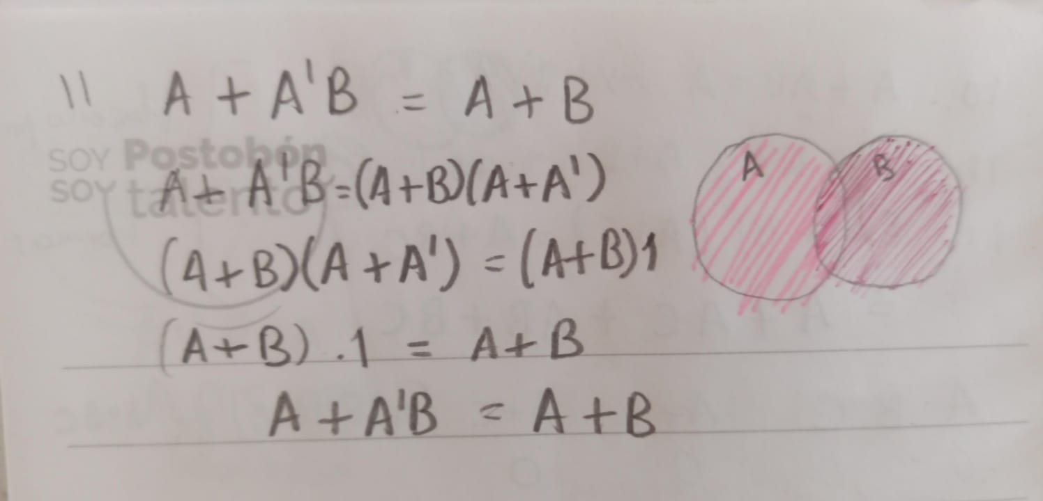
A | B | A' | A'B | A+A'B | A+B
0 | 0 | 1 | 0 | 0 | 0
0 | 0 | 1 | 1 | 1 | 0
0 | 1 | 0 | 0 | 1 | 1
0 | 1 | 0 | 0 | 1 | 1
1 | 0 | 1 | 0 | 0 | 1
1 | 0 | 1 | 1 | 1 | 1
1 | 1 | 0 | 0 | 1 | 1
1 | 1 | 0 | 0 | 1 | 1

12
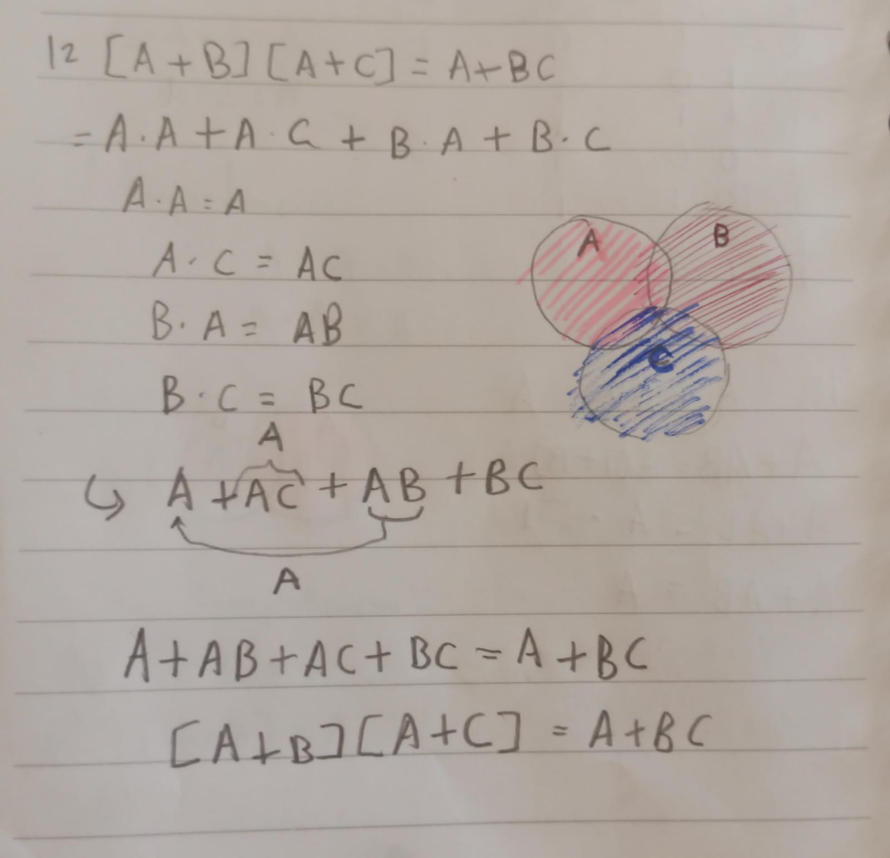
A | B | C | A+B | (A+B)*(A+C) | A+C | A+BC | BC
0 | 0 | 0 | 0 | 0 | 0 | 0 | 0
0 | 0 | 1 | 0 | 0 | 1 | 0 | 0
0 | 1 | 0 | 1 | 0 | 0 | 0 | 0
0 | 1 | 1 | 1 | 1 | 1 | 1 | 1
1 | 0 | 0 | 1 | 1 | 1 | 1 | 0
1 | 0 | 1 | 1 | 1 | 1 | 1 | 0
1 | 1 | 0 | 1 | 1 | 1 | 1 | 0
1 | 1 | 1 | 1 | 1 | 1 | 1 | 1

